TURBO JUNIOR
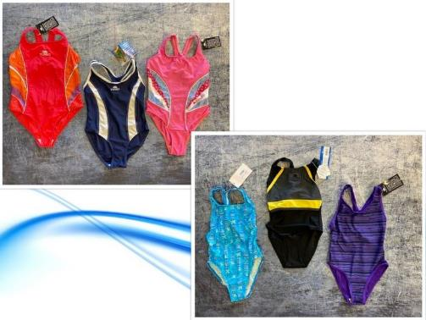
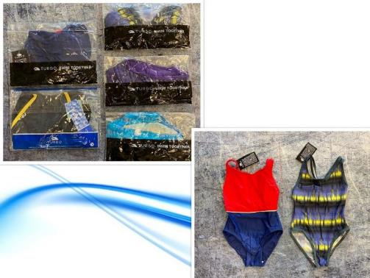
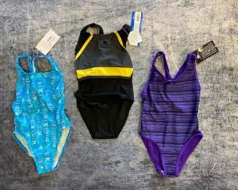
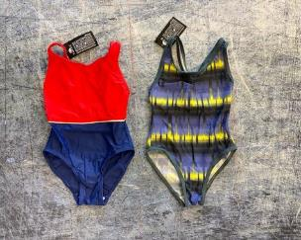
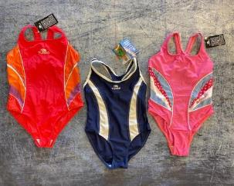
 |  |  |  |  |  |  | TURBO SWIMCLOTHES JUNIOR IN STOCK!

Article | Model | EU | 1 Y | 2 Y | 3 Y | 4 Y | 5 Y | 6 Y | 8 Y | 10 Y | 12 Y | 14 Y | Total | RRP/UVP
8909422 | Turbo Swimsuit Girl |  | 97 | 1569 | 104 | 1870 | 110 | 1564 | 3081 | 1354 | 384 | 68 | 10201 | € 35.00
 |  |  |  |  |  |  |  |  |  |  |  |  | 10201

